郵便振替方法
参考資料：払込書による参加費送金方法

１．払込書に記入する
 | ゆうちょ銀行（郵便局）にいって下記の「払込取扱票」に記入します
 | 払込取扱票は、郵便局の各種用紙の記入場所に通常おいてあります。
 | 見つからない場合は、「青色の払込用紙」といえばわかると思います。
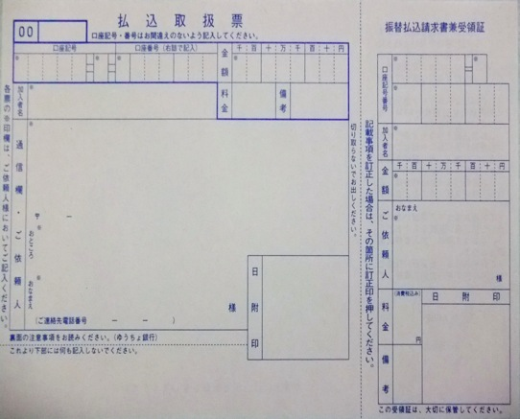
見本

 | 記入方法 | ①口座番号 | ００２９０－８－１２４５８２ （注：数字は右詰で記入）
 |  | ②加入者名 | 小田原テニス協会
 |  | ③金額 | （合計金額）・・・下の図の９９９９９はサンプルです
 |  | ④通信欄 | （団体名、申込ペア数）・・・例：チーム青森 ８組
 |  | ⑤依頼人住所・氏名・電話番号


①
③
①
00290
8
124582
99999
00290 8

小田原テニス協会
②
124582

（団体名 合計ペア数）
小田原テニス協会
②
④
③
99999
（依頼人住所
氏名
電話番号）
（依頼人氏名）
⑤
⑤

２．記入した払込取扱票と振込金額を用意し、窓口またはATMで振り込みます。
 | （払込書による振込みは、ATMの方が手数料が安く、窓口よりも取扱い時間が長いのでお勧めします）
 | （郵便貯金の自分の口座／カードがある方は、現金でなく、払込書＋カードでも利用可能です）

 | ATM操作方法（払込書を扱える機械の必要がありますが、大抵はあると思います）
 | ①払込書の扱えるATMをみつけましょう。機械上部に下の写真のような部分があるATMです。

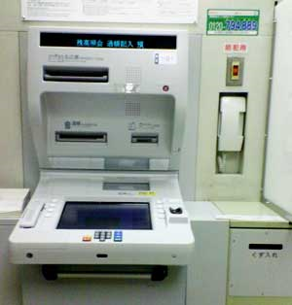
 |  |  |  |  | ②操作パネルで
 |  |  |  |  | 「ご送金」－「払込書でのご送金」を選択します
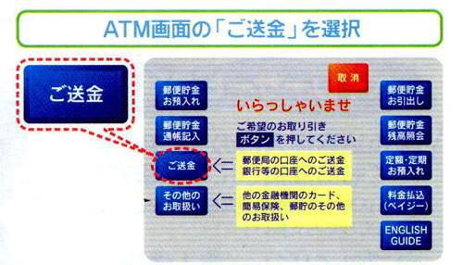

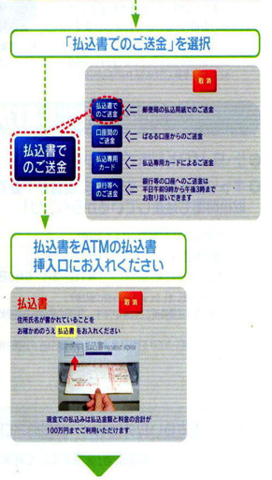

 | ③記入した払込書を記入した面を上にして
 | 挿入口に挿入します。
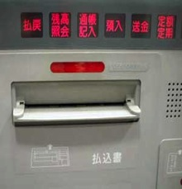

 | ④あとは画面の指示に従って操作してください。
 | 払込書の確認などが続きます。振込金額については、再度入力が必要です。
 | 現金またはカードから振込金額＋手数料（８０円）を支払います。

 | ⑤ご利用明細票が出ますので、必ずお受け取りください。

 |  |  |  | 払込金額をご確認ください

